상품제안서
메탈프레임 손톱깍이 9종세트 | 상품코드: S28703

 |  |  |  |  |  |  | 02-713-8555 | www.synergygift.co.kr
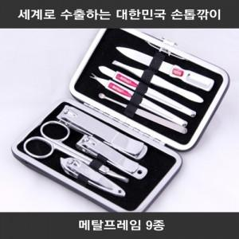

【상세/제작정보】 | 세계 45개국으로 수출하는 최고급 손톱깎이 since1960

【인쇄/포장옵션】 | 실크 / 포장지포장

【공급단가】 | 수량 | 50~ | 100~ | 500~ | 1,000~ | 2,000~
*VAT별도 | 단가 | 15,860원 | 15,000원 | 14,270원 | 13,900원 | 13,660원

【상품 URL】 | https://www.synergygift.co.kr:443/src/goods_detail.php?gdno=28703

